상품제안서
심플데이즈 하프컷 초슬림 맥세이프 투명카드케이스 | 상품코드: F32983

 |  |  |  |  |  |  | 02-412-0044 | www.easy1.co.kr
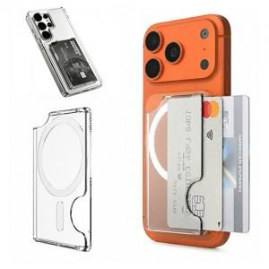

【상세/제작정보】 | * 종이케이스 400원(VAT별도) ＊종이케이스+선물포장 600원(VAT별도) * 스틸링추가 350원(VAT별도) ＊택배비별도 (1BOX 200개)

【인쇄/포장옵션】 | 레이저, 풀칼라 / 종이케이스 및 포장지포장

【공급단가】 | 수량 | 100~ | 300~ | 500~ | 1,000~ | 3,000~
*VAT별도 | 단가 | 3,030원 | 2,920원 | 2,810원 | 2,700원 | 2,630원

【상품 URL】 | https://dev.easy1.co.kr:443/src/goods_detail.php?gdno=32983

